주제1.
주제명 | 고령화에 따른 대중교통 실적(적자폭)
추론 | 인구 고령화에 따른 대중교통 적자폭이 커질 것이다.

데이터
No. | 데이터명 | 설명 | 기간 | URL
1 | 인구 통계 | 생산연령인구, 고령인구 과거 통계 및 미래 예상 | 1960 ~ 2070 | https://kosis.kr/statHtml/statHtml.do?orgId=101&tblId=DT_1BPA003&conn_path=I2
2 | 도시철도 무임승차 현황 | 도시철도별 무임승차(고령, 노인 등) 통계 | 2016 ~ 2021 | https://kosis.kr/statHtml/statHtml.do?orgId=357&tblId=DT_357001_A027&conn_path=I2
3 | 도시철도 운수수입 | 도시철도별 운수수입액 통계 | 2016 ~ 2021 | https://kosis.kr/statHtml/statHtml.do?orgId=357&tblId=DT_357001_A029&conn_path=I2

탐색적 데이터 분석

1. 인구 통계
전체 인구 대비 연령대별 인구를 알 수 있다.
기간 : 1960 ~ 2070 (2020년 까지는 확정 인구, 이후는 추계 인구)
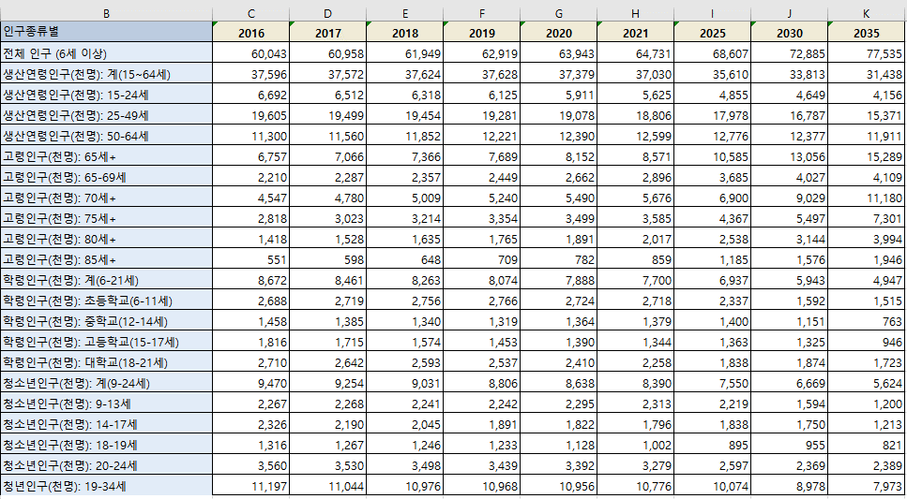

2. 도시철도 무임승차 현황
도시철도별 무임승차 인원 및 부담 비용을 알 수 있다.
기간 : 2016 ~ 2021
제한사항 : (1) NA 값 다수 (2) 넓은 데이터로, 전처리 필요
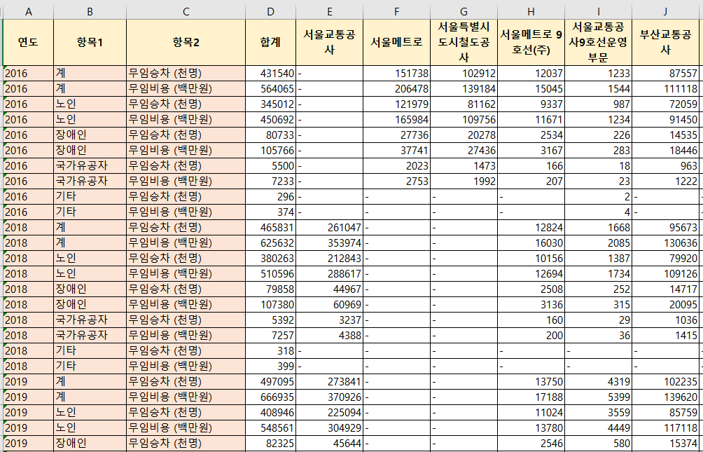

3. 도시철도 운수수입
도시철도별 운송수입
기간 : 2016 ~ 2021
제한사항 : (1) 불필요 데이터 삭제 전처리 필요
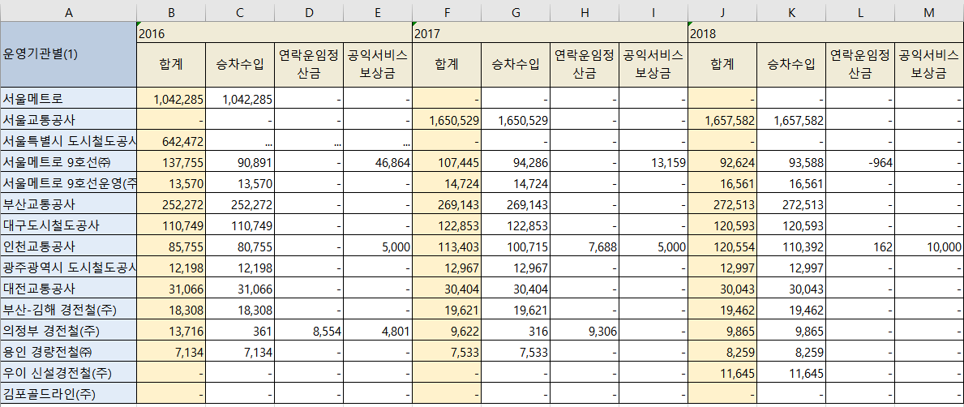

시나리오
2016년 ~ 2021년 노령인구 증가
2016년 ~ 2021년 노인 무임승차 비용 증가
이에 대한??????

주제2.
주제명 | 국회의원 공약이행율(or 법안 발의건수)이 높으면 재선 확률도 높을까?
추론 | 국회의원 공약이행율이 높으면 재선 확률도 높을 것이다.

데이터
No. | 데이터명 | 설명 | 기간 | URL
1 | 역대 국회의원 재선 현황 | 역대 국회의원들의 재선 현황 API | ??? | https://open.assembly.go.kr/portal/data/service/selectAPIServicePage.do/OKDE3A001150P113085
2 | 선거 공약 API | 공약 정보 조회 | ??? | http://data.nec.go.kr/openapiOperationList.do?apiServiceId=20190003
3 | 당선인 통계 | 혹시 도움이 될까 하여… | ??? | http://info.nec.go.kr/
4 | 발의 법률안 API | 혹시 도움이 될까 하여… | ??? | https://open.assembly.go.kr/portal/data/service/selectAPIServicePage.do/OK7XM1000938DS17215
5 | 공약 약속대상 자료 | 혹시 도움이 될까 하여… | ??? | http://manifesto.or.kr/?p=3976&page_num=4240

탐색적 데이터 분석

1. 역대 국회의원 재선 현황
설명 : | API ) 역대 국회의원들 재선 현황
기간 : 전체 기간인..듯?
제한사항 : PYTHON 직접 지원하지 않음 -> CSV화 후 read 필요 (https://open.assembly.go.kr/portal/openapi/openApiDevSrcPage.do#)
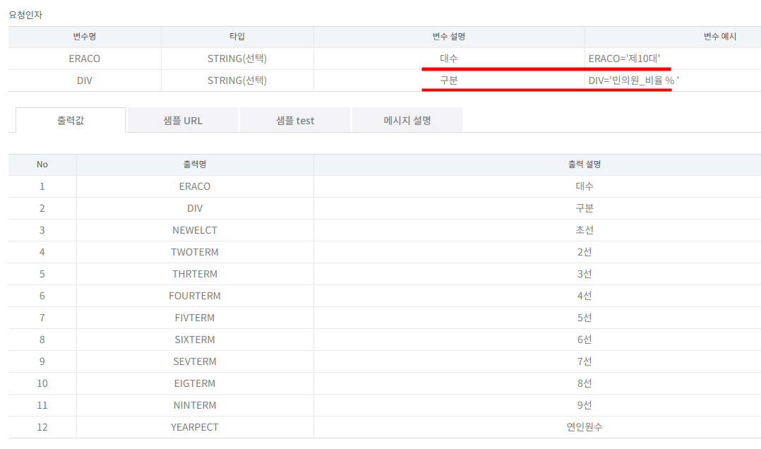

2. 선거공약 정보 조회 API
설명 : 선거 공약 조회 가능 / 이행률은 없음
기간 : ???
제한사항 : ???
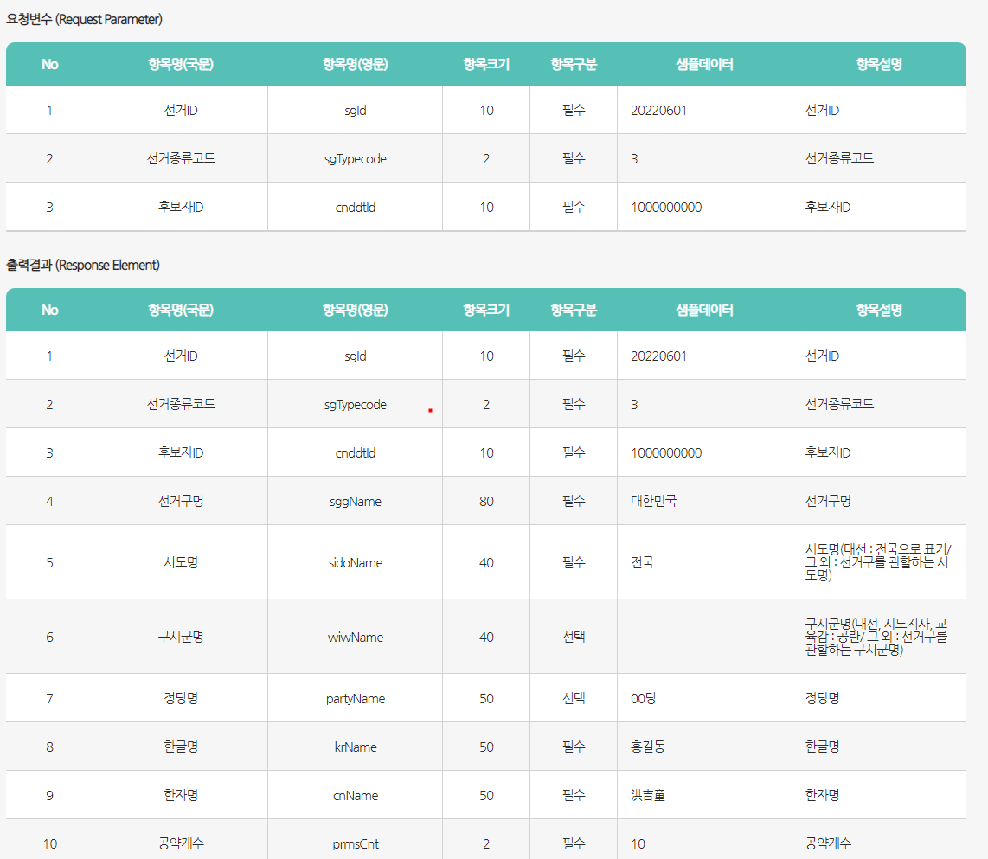

3
설명 :
기간 :
제한사항 :
데이터 캡쳐 3

시나리오
2016년 ~ 2021년 노령인구 증가
2016년 ~ 2021년 노인 무임승차 비용 증가
이에 대한??????

기타 자료
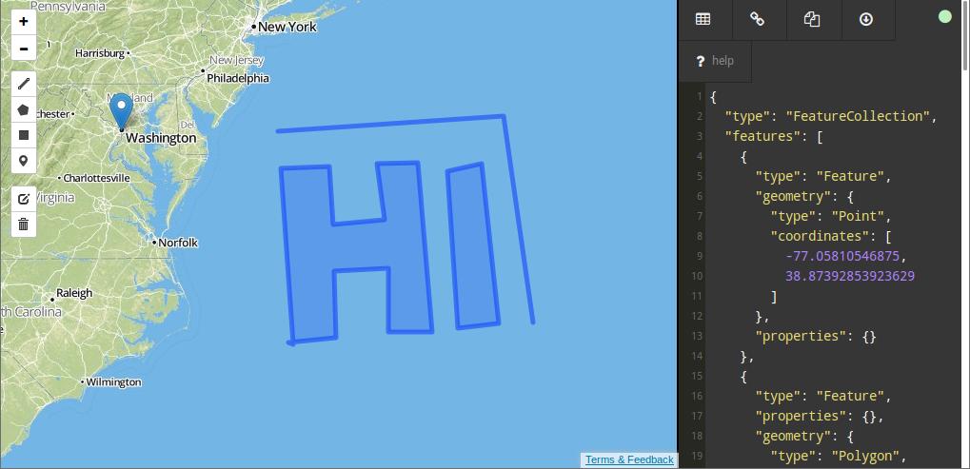
https://digital-geography.com/online-geojson-editor/

프로젝트 계획서_초안
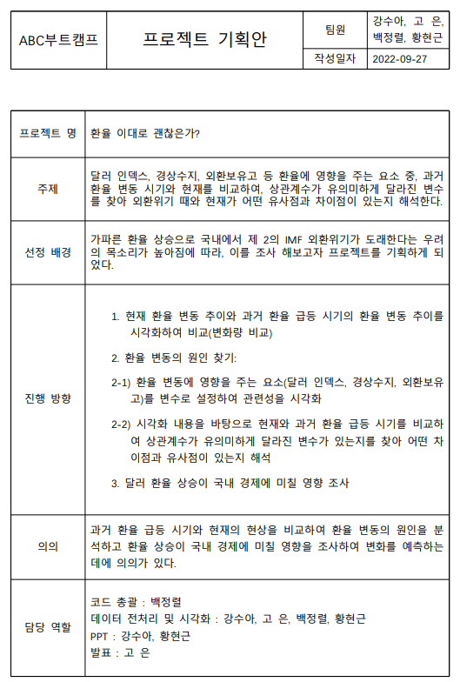
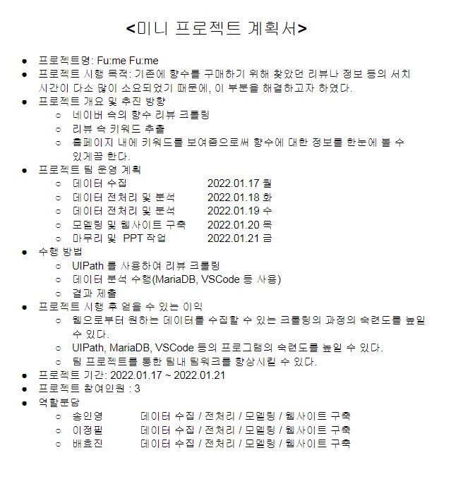
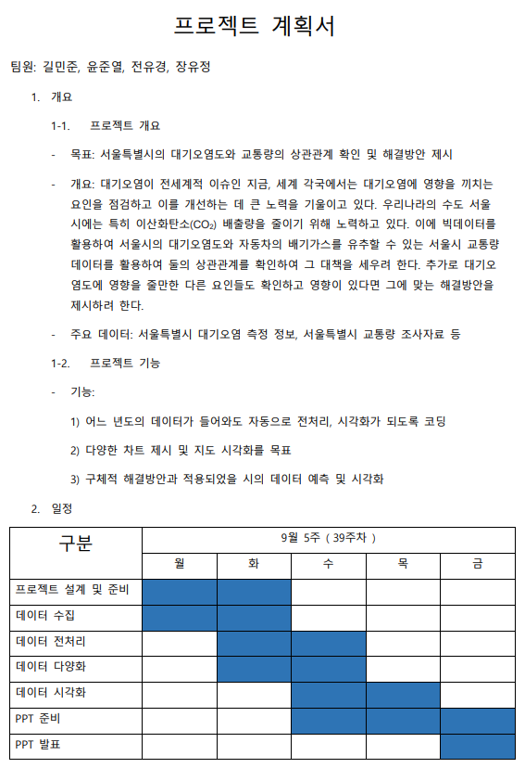

프로젝트 명 | * 미세먼지, 과연 그는 폐암의 대주주인가? | 폐암, 담배는 억울하다 폐암, 미세먼지는 억울하다 고등어… 미세먼지, 그것이 알고 싶다. | 이름 | 점수
주제 | 미세먼지 농도와 폐암 발병률의 상관관계 분석 |  | 문병찬 | -30
선정 배경 | 미세먼지는 폐암 발생의 주요 원인으로 지목되고 있습니다. 2010년부터 최근까지의 전국 미세먼지 농도 추이와 폐암 발생 수 추이를 보고, 그 관계성과 위험성을 확인하였습니다. |  | 최은진 | -10
가설 | * 미세먼지 농도와 폐암 발병률은 비례한다. - 연도별 - 지역별 (sub) 서쪽 지방이 동쪽 지방보다 미세먼지 농도가 높다. (sub) 미세먼지 농도는 시간이 갈수록 증가한다. |  | 이충훈 | -35
필요 데이터 | (1) 미세먼지 농도 자료 (지역/연도 별 / PM2.5, PM10) (2) 폐암 환자수 (지역/연도 별) (3) 인구수 (지역/연도 별) * 데이터 출처 : KOSIS |  | 박종혁 | -300
진행 방향 | * 가설 설정 * 데이터 수집 * 데이터 전처리 * 데이터 시각화
의의 | 고등어의 무죄 입증
담당 역할 | * 데이터 수집 : 전부 * 데이터 전처리 : 전부 * 데이터 시각화 : * PPT : * 발표 :

